Sheet1
 |  |  | 实验分析报告

实验名称： |  |  |  |  |  |  | 耗时：

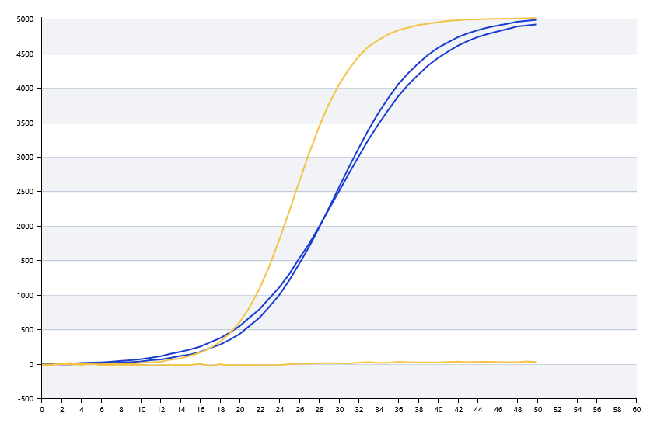

A | 1 | 2 | 3 | 4 | 5 | 6 | 7 | 8
： | 19.877957716 | 20.892397929 | 24.844861969 | 26.457403545
： | 20.931628269 | 22.145895133 | 20.386408327 | 19.375594623
： | 0 | 19.526797261 | 21.314228703 | 19.772762142
： | 22.639935346 | 26.760840308 | 28.422815741 | 23.669943985

B | 1 | 2 | 3 | 4 | 5 | 6 | 7 | 8
： | 0 | 0 | 0 | 42.203399786
： | 20.9258597 | 21.223963326 | 20.807871971 | 20.383879584
： | 20.339196979 | 20.364167422 | 20.538386903 | 20.287395324
： | 28.739786652 | 23.306661622 | 38.553024464 | 21.288186905

 |  |  |  |  |  | 日 期：

 |  |  |  |  |  | 操 作 人：

